Sheet1
创维中英文logo
大声中英文logo
banner位
视频（二选一）
企业宣传片
新品宣传片
彰显科技看得见
助听器产品大图或动图
AI中文助听器 聆听爱的声音
icon
5核异构芯片
12nm全数字处理器
icon
中文增强算法2.0
提升中文识别率
icon
AI算力超
15亿次/秒乘累加运算
icon
HTT
非平稳降噪算法
icon
AI AGC
自动增益控制
icon
65dB
SNR阵列麦克风
手表产品大图或动图
健康智能手表
icon
心率监测
icon
运动健康
icon
血氧监测
icon
电子围栏
icon
体温测量
icon
一键定位
手表产品大图或动图
智能蓝牙耳机
icon
多重场景声
icon
声道定向传音
icon
HiFi无损音质
icon
SBC音频解码
icon
声波聚焦消音
icon
深度降噪
关于小维
AI中文助听器
健康智能穿戴
招商加盟
人才招聘
资讯中心
China 简体中文
China 繁体中文
Global English
登录 | 注册
创维集团
成立于1988年，是具有全球竞争力的智能家电和信息技术骨干企业，位列「2025中国企业500强」第380位。
集团共有四大业务板块：智能家电、智能系统技术、新能源、现代服务业。
主要从事：生产及销售智能电视/冰箱/洗衣机/空调/厨电/个护类小家电/酷开系统的互联网连接服务；数字智能机顶盒/智能网关/智能组网、空间计算（VR/MR/AI眼镜/AR）、汽车车载智能显示总成、工控显示模组（无人机/新能源充电桩等）、IOT解决方案；新能源光伏/储能/组件/逆变器；园区物业经营、大物流服务业、家电保养增值服务、创业投资等。
企业简介
上市公司
2
家
创维集团（00751.HK）
创维数字（000810.SZ）
员工数量
3
万名
约
关于小维
国家级工业设计中心
2
家
深圳市总共13家，创维占2家
深圳市唯一一家有2家国家级中心的企业
国家企业技术中心
国家制造业单项冠军示范企业
国家专精特新小巨人企业
1
家
各
国家高新技术企业
20
+
家
国际电信联盟标准
5
项
制定
业务分布
120
国家和地区
营业收入
703.2
亿元
产品台
目前在售所有助听器产品全家福
全产品线覆盖
全场景响应需求
耳背式助听器
产品图
DAB005 臻听版
零售指导价：
Pro：12999
Max：15999
算法2.0
中文言语增强补偿
AI AGC
自动增益控制
HHT
非平稳降噪算法
WNR
风噪抑制
5核异构
12nm全数字处理器
AI算力超
15亿次/秒乘累加运算
耳内式助听器
产品图
DAB006
零售指导价：
15999
算法2.0
中文言语增强补偿
AI AGC
自动增益控制
HHT
非平稳降噪算法
DASH
双重啸叫抑制
5核异构
12nm全数字处理器
AI算力超
15亿次/秒乘累加运算
AI中文助听器
颈挂式助听器
产品图
DAB007 尊享版
零售指导价：
Pro：5999
Max：7999
AFC
自适应反馈（啸叫）抑制
INR
脉冲噪声（瞬噪）抑制算法
HFMR
高频毫秒重塑
HHT
非平稳横切降噪
5核异构
12nm全数字处理器
AI算力超
15亿次/秒乘累加运算
骨导式助听器
此列为按钮，点击后就会出现对应形态的产品
产品图
SAB001
零售指导价：
599
24
通道WDRC
1键
极简操作
多重
智能降噪
360°
全向性硅麦
41dB
满档声增益
121dB
最大声输出
 |  | 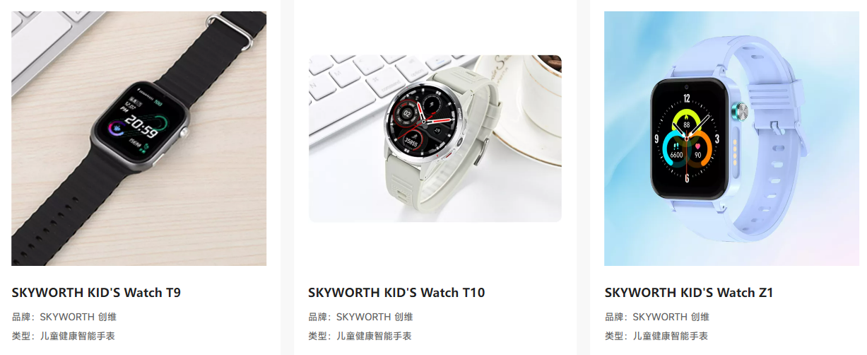 | 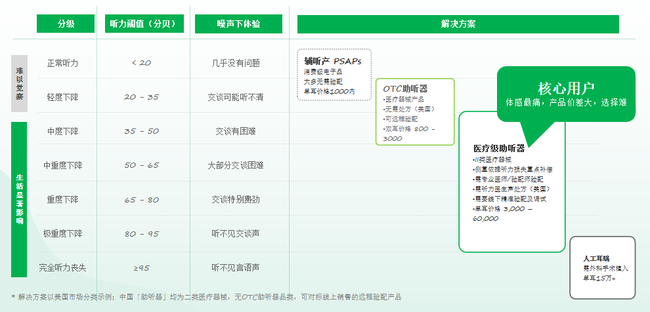
小维健康科技
是著名上市集团公司创维旗下的一家专注于智能穿戴设备、声学和听力健康系统研发、生产和营销一体化的高科技医疗器械与服务公司，旗下拥有 [ SKYWORTH 创维 ] 、[ Bigsound 大声 ] 两大品牌，主营AI中文助听器、健康智能手表、儿童电话手表、蓝牙耳机等穿戴类产品。
公司凝聚国内外顶尖智能硬件、声学与听力学、算法专家以及20年消费电子行业品牌营销专家等组成的资深复合型精英团队，已拥有近百项助听器、声学、健康智能穿戴等相关专利技术。坚持打造“健康智能”的好产品和“以人为本”的品牌使命，致力于用科技助力主动健康，帮助人们改变生活方式，让每个人都能享受健康美妙的生活。
公司聚焦于健康智能穿戴行业前沿技术研发，围绕心脑类健康监测、预警干预、听力辅助、听力声学、人工智能等领域，聚合腾讯天籁实验室、创维研产供销资源、平安健康服务等资源，致力于为健康关注者、听障人士等提供可穿戴健康系统解决方案，为用户创造健康美妙生活！
SKYWORTH 创维儿童电话手表、健康预警手表已通过中国移动、电信、联通等电信运营商集团公司审核并已进入其全国营销推广名录。相关智能穿戴产品及服务在智慧校园、教育领域、养老康养、健康社区管理、家用光伏管理体系等诸多领域被广泛应用。
面对中国助听行业多年来在技术、产品、渠道被外资垄断市场的现状，“BigSound 大声”首创中文助听器理念，致力于研发更适合中文语境、声音更自然、更符合中国人生活场景的助听产品，立志打破国外五大集团对助听器的封锁与垄断，为国人提供与之相媲美的专业医疗级助听器，以达产品性能更强、听感更优、性价比更高的目的，旨在打造中国的国民助听器品牌，推动助听器普及，造福广大听损人士，呵护老人健康！
听力健康研究
[ AI中文助听开创者 ]
首个提出中文助听器理念，针对中文语境、语调、验配公式、中国人生活场景等打造更符合中国人佩戴、听得更清晰、听得更舒适的中文助听器
穿戴健康研究
[ 全方位健康管理 ]
基于健康智能手表进行连续身体监测，通过AI人工智能与健康服务云平台进行实时分析、辨识、预警和服务匹配，为用户提供全方位的健康管理服务
产品图
SAP001 悦享版
零售指导价：
1799
四核
专业助听芯片
64
通道WDRC
DASH
双重啸叫抑制
WNR
风噪抑制
48dB
满档声增益
113dB
最大声输出
产品图
DAQ001 尊享版
零售指导价：
未知
中文言语
增强补偿算法
HFMR
高频毫秒重塑
HHT
非平稳降噪算法
DASH
双重啸叫抑制
64
通道WDRC
45dB
满档声增益
产品图
SAQ002 尊享版
零售指导价：
1999
AFC
自适应反馈（啸叫）抑制
INR
脉冲噪声（瞬噪）抑制算法
HFMR
高频毫秒重塑
64
通道WDRC
43dB
满档声增益
111dB
最大声输出
产品图
SAQ003
零售指导价：
1699
HFMR
高频毫秒重塑
INR
脉冲噪声（瞬噪）抑制算法
DASH
双重啸叫抑制
中文言语
增强补偿算法
45dB
满档声增益
116dB
最大声输出
产品图
SAN001
零售指导价：
9999
算法2.0
中文言语增强补偿
AI
视频AI验配
三重
啸叫抑制
WNR
风噪抑制
48dB
满档声增益
113dB
最大声输出
产品图
SAN002 优享版
零售指导价：
2399
四核
专业助听芯片
33H
超长续航
三重
啸叫抑制
HFMR
高频毫秒重塑
42dB
满档声增益
110dB
最大声输出
产品图
SAN003 尊享版
零售指导价：
3599
AI
视频AI验配
INR
脉冲噪声（瞬噪）抑制算法
HFMR
高频毫秒重塑
HHT
非平稳横切降噪
57dB
满档声增益
120dB
最大声输出
企业文化
使命：
呵护听力健康
缔造美好生活
愿景：
致力成为全球最值得信赖的耳科科技公司
价值观：
用户第一 用心真诚
高效执行 追求卓越
为用户提供全生命周期耳科完整解决方案
通过听见、听清、听懂、挺舒服，拥抱老龄社会，倡导孝道，缔造美好社会
5年让中国每一个县城都有大声听力服务中心
10年跻身世界耳科品牌前3名
坚持用户思维，洞察用户需求，准确定义场景，提供美妙享受、充满灵感与创造力的服务
一切为了口碑（NPS）
激情敬业，知善行善，注重细节，真诚服务，诚信为本
产品图
BO
零售指导价：
1999
四核
专业助听芯片
荣誉资质
高新技术企业证书
科技型中小企业
创新型中小企业
深圳市医疗器械质量管理促进会
会员单位
品牌口碑指数评价五星级企业
医疗器械生产许可证
耳内式
注册证
耳背式
注册证
体佩式
注册证
耳背式
注册证
组织架构
核心团队
战略合作伙伴
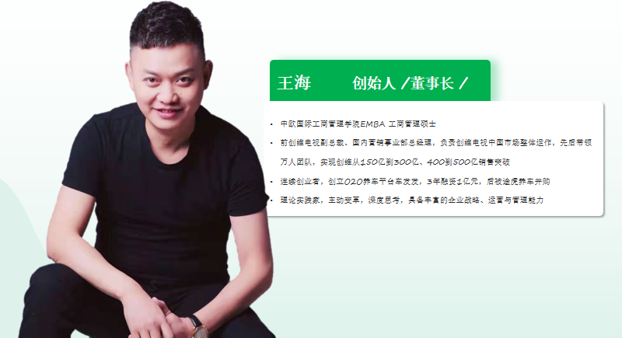 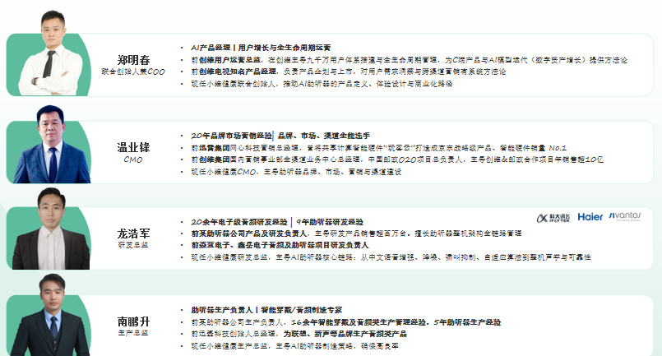 | 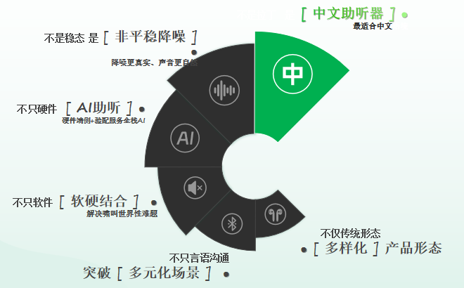 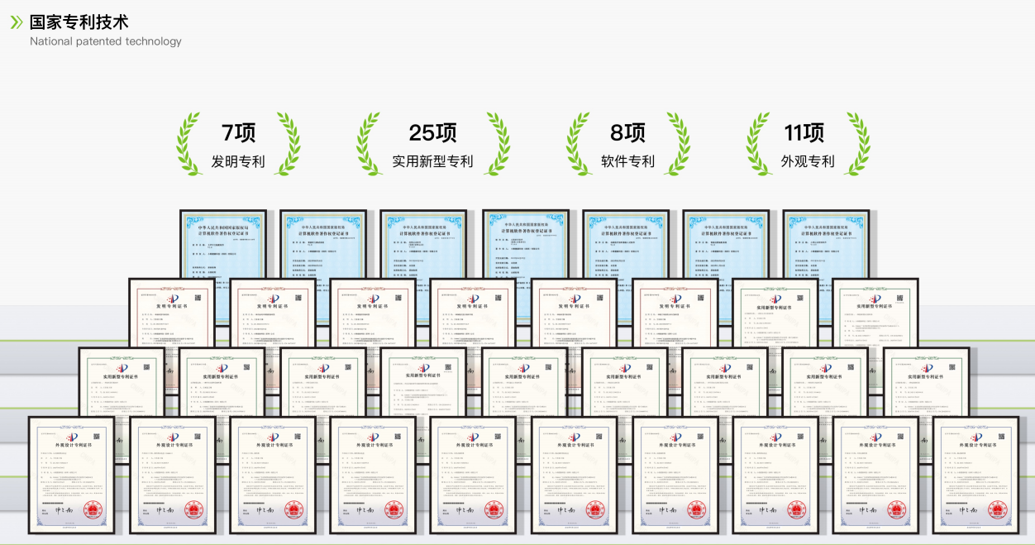
 |  |  | 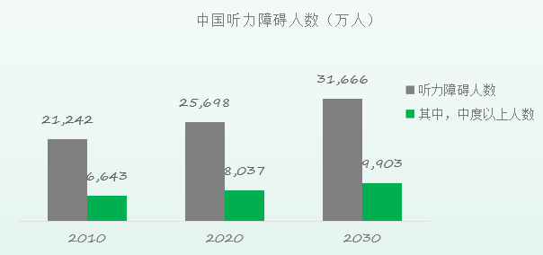 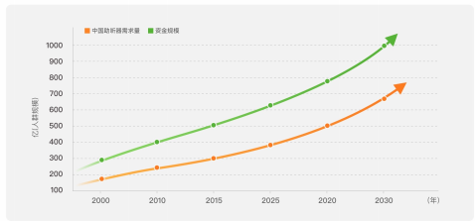
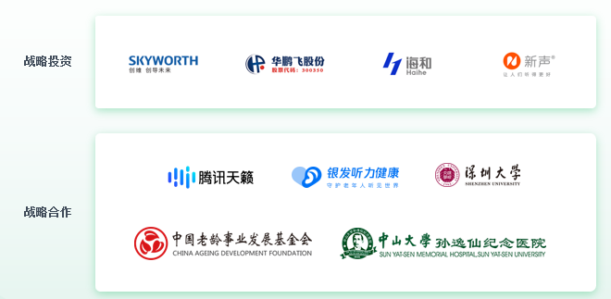
发展历程
2022年
应运而生 · 高光启幕
03月 自创维集团孵化成立
04月 获得天使轮融资
07月 完成助听器研发团队组建
08月 全面启动中文助听器研发
12月 创维健康智能手表发布并上线
2023年
国械注准 · 资质齐全
05月 完成首款中文助听器样机
07月 自研智能验配软件【小维妙音】上线发布
09月 获得首张二类医疗器械注册证及生产许可证
11月 获得第2张二类医疗器械产品注册证
11月 与腾讯天籁达成助听算法战略合作
12月 获得第3张二类医疗器械产品注册证
12月 自研远程验配系统上线发布
2024年
高新认定 · 荣誉加冕
04月 大声中文助听器获山东耳鼻喉一眼临床测试认可
05月 “声处方”专业验配系统【大声听力】上线发布
06月 大声首家听力服务中心开业
07月 大声中文助听器耳背式、颈挂式发布
08月 与中国老龄化事业发展基金会达成战略合伙
09月 参与国家重点研发项目《常见多发病防治重点项目》
09月 荣获创新型中小企业认证
10月 荣获科技型中小企业认证
11月 大声中文助听器全新生产线投入使用
11月 中文助听器获深圳适老化改造项目认可
12月 与广东省残疾人公益基金达成战略合作并捐赠95万中文助听器
12月 荣获《国家高新技术企业“认证
2025年
谋篇布局 · 全面启航
01月 与中山大学孙逸仙纪念医院开启大声中文助听器非劣性研究项目
01月 超大功率中文助听器BR系列获国家二类医疗器械注册证
03月 获得某养老客户数万台中文助听器订单
04月 中文助听器在创维4.8全球客户会大放异彩
05月 重磅入驻深圳东部（龙岗）辅助器具智慧体验中心
06月 体佩式助听器震撼上市
07月 助力全国第十二届残特奥会
09月 重磅亮相2025中国国际福祉博览会暨康复博览会
10月 官宣入选国家《2025年老年用品产品推广目录》
10月 官宣入选深圳市年度科技助残典型案例
11月 协办安徽耳部健康学术研讨会
2026年
AI中文助听 · 跃迁进阶
01月 荣获粤港澳大湾区创业大赛优秀奖
02月 重磅入驻罗湖区银发科技产品展销中心
03月 重磅亮相2026中国（广州）国际家用医疗康复护理及福祉辅具展览会
03月 正式进驻国家辅助器具华南区域中心
04月 出席辅助器具创新座谈会（苏州站）
05月 正式入驻欣悦健康“大望京智慧康养体验中心”
06月 深圳市残疾人联合会签发文件，支持小维开展2026年深圳市听力健康公益活动
07月 小维全球市场合伙人与中国千城万店计划正式启动

 | 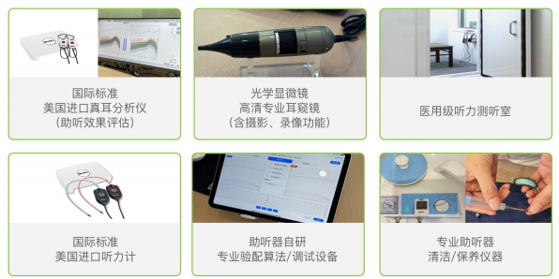 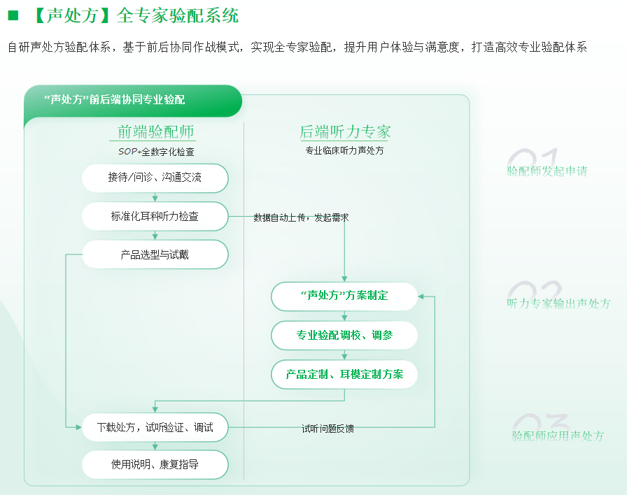 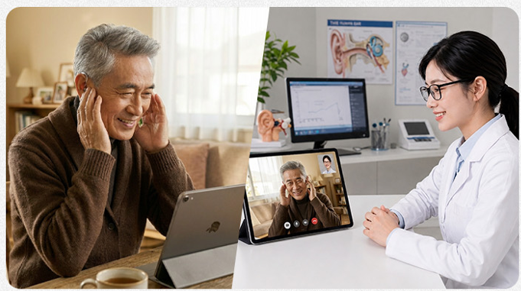 |  | 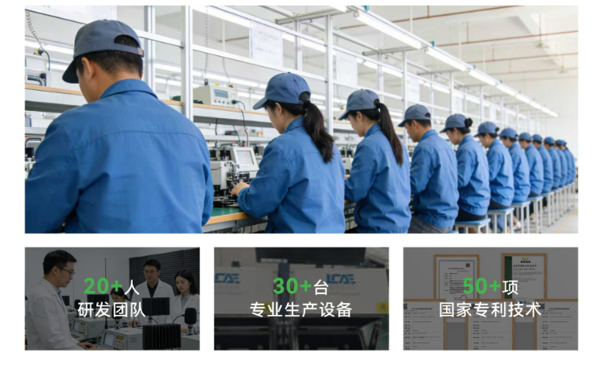 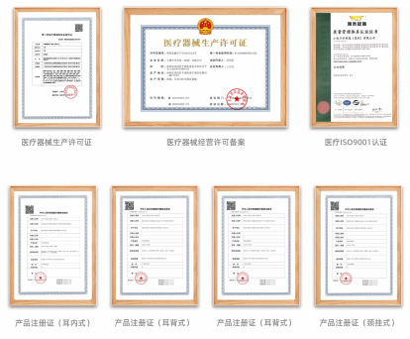

 |  |  | 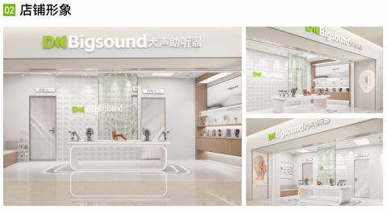 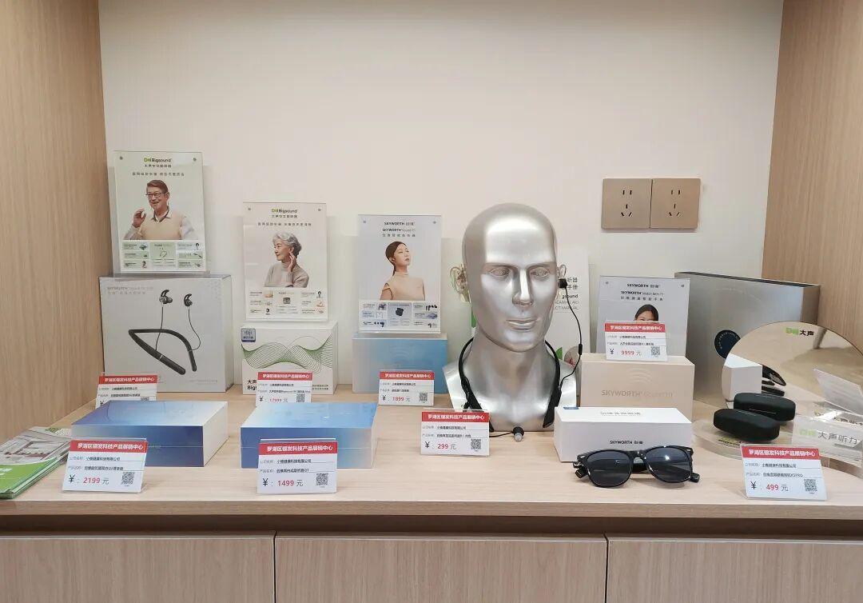 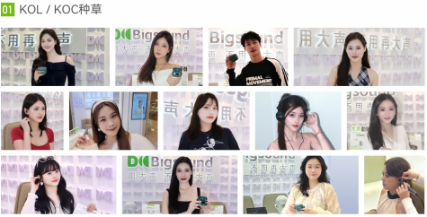 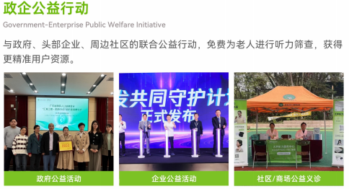 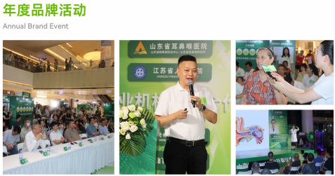 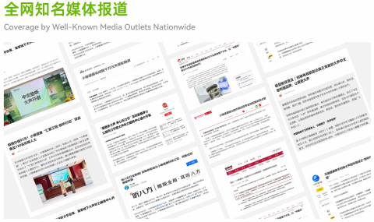

 |  |  | 